상품제안서
따숨 겨울방한 플렉시블 귀마개 남녀공용 | 상품코드: S45257

 |  |  |  |  |  |  | 02-713-8555 | www.synergygift.co.kr
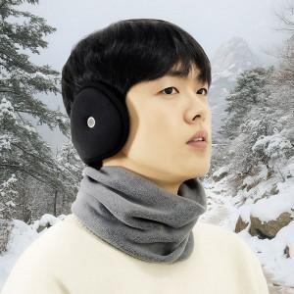

【상세/제작정보】

【인쇄/포장옵션】 | 스티커 / OPP(비닐)

【공급단가】 | 수량 | 50~ | 100~ | 300~ | 1,000~ | 3,000~
*VAT별도 | 단가 | 7,020원 | 6,640원 | 6,310원 | 6,150원 | 6,040원

【상품 URL】 | https://www.synergygift.co.kr:443/src/goods_detail.php?gdno=45257

